상품제안서
나오 독서대 겸용 무선 LED스탠드 | 상품코드: S37101

 |  |  |  |  |  |  | 02-713-8555 | www.synergygift.co.kr
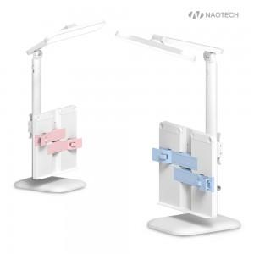 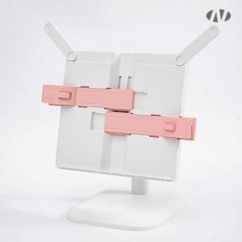 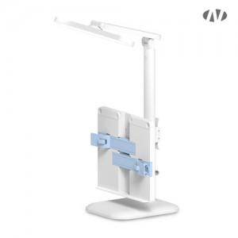

【상세/제작정보】 | <p>* 배터리 1200mAh / 밝기 : 350lm / SMD LED : 백색광 16개 + 황광 16개</p><p>* 사용시간 : 2~8시간<br>* C-Type 케이블 충전&nbsp;</p><p>* 원터치 주광색, 전구색, 주백색 변경가능</p><p>* 독서대 분리사용가능</p>

【인쇄/포장옵션】 | 레이저, 풀칼라 / 포장지포장

【공급단가】 | 수량 | 50~ | 100~ | 500~ | 1,000~ | 2,000~
*VAT별도 | 단가 | 14,180원 | 13,410원 | 12,760원 | 12,430원 | 12,210원

【상품 URL】 | https://www.synergygift.co.kr:443/src/goods_detail.php?gdno=37101

